关系图
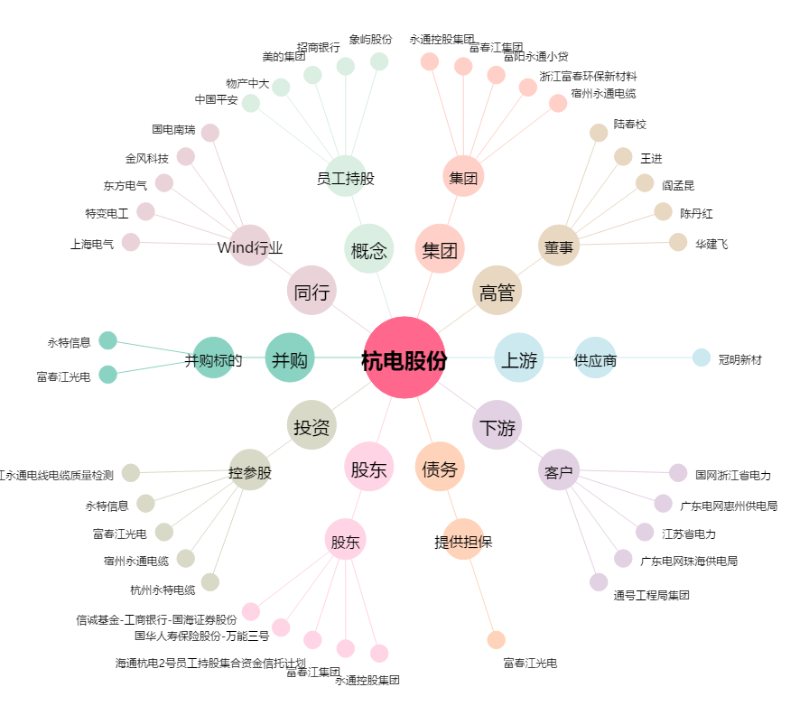
杭电股份[603618.SH] - 关系概览图

